Voorblad


Medische Check Up

bert janssen

 | 0

VERSLAG

Medische Check up
janssen bert
0

Geachte, Recent kreeg U via Securex een medische check up. Hieronder kunt U het volledige verslag hiervan terugvinden. U vindt steeds uw eigen testresultaten in de linkerkolom terug met mogelijke referentiewaarden in de rechterkolom (indien relevant). Zo kunt U steeds uw score toetsen met deze van de referentiegroep van uw leeftijdscategorie. Op basis van bepaalde onderzoeksresultaten, wordt U mogelijks gemeld dat bijkomende onderzoeken aan te bevelen zijn. In dat geval geven wij U het advies de testresultaten aan uw huisarts over te maken alsook deze te raadplegen voor verdere opvolging. Het is de exclusieve verantwoordelijkheid van de onderzochte werknemer om al dan niet gevolg te geven aan dit advies. Vriendelijke groeten, Medisch team Securex

Lichaamssamenstelling

Uw resultaten |  |  |  | Referentiewaarden
 Lengte (cm) | 0

 Gewicht (kg) | 0

 BMI | 0.0 |  |  | BMI | Dit is de verhouding tussen de parameters lengte en gewicht (gewicht (kg) / lengte² (m))

 |  |  |  |  | NB : Soms wordt een BMI > 25 onterecht als te hoog gequoteerd. Dit is dan te wijten aan de zeer hoge spiermassa. Doordat spiermassa in gewicht meer weegt dan vetmassa krijgt men hierdoor automatisch een hoger lichaamsgewicht en bijgevolg ook een hogere BMI. In dit geval spreken we dus nog steeds van een gezonde BMI. Ook bij premenopauzale vrouwen zien we soms een lichte stijging van de BMI, zonder impact op de gezondheid. In beide gevallen bedraagt de verhoging maximaal 27.
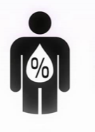 Vetpercentage (%) | 0 |  |  | Vetpercentage (%) | Som van onderhuids -en interne vetmassa (%)
 |  |  |  |  | Mannen | Vrouwen
 Spiermassa (%) | 0 |  |  | Spiermassa (%) | Totale spiermassa (+ vocht) in het lichaam (%)
 |  |  |  |  | Mannen | Vrouwen
 |  |  |  |  | NB : De totale spiermassa gemeten met de impedantieweegschaal omvat de massa van de spieren inclusief het vocht (in %).
Buikomtrek (cm) | 0 |  |  | 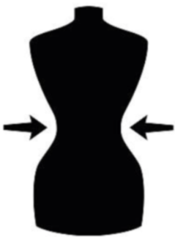 Buikomtrek (cm) | = smalste tailleomtrek (cm) Afhankelijk van de omtrek wordt een risicofactor bepaald voor het ontwikkelen van hart -en vaatziekten.
 |  |  |  |  | Mannen | Vrouwen
 Basaal metabolisme (Kcal) | 0 |  |  | Basaal metabolisme (Kcal) | Geeft aan hoeveel energie uw lichaam verbruikt in rusttoestand (= in wakkere toestand, liggend of zittend zonder bijkomende inspanningen) (Kcal) Om uw totale energiebehoefte per dag te kennen, moet bij het basaal metabolisme nog het calorieverbruik van werken, sporten, ... opgeteld worden. Dus totale energiebehoefte = basaal metabolisme + energie nodig voor alle andere zaken Neemt men minder calorieën via de voeding op dan de totale energiebehoefte dan verliest men gewicht, neemt men meer calorieën op dan de totale energiebehoefte, dan komt men gewicht bij.

 Viscerale vetmassa | 0 |  |  | Viscerale vetmassa | De hoeveelheid aan vetmassa tussen de organen (= schadelijk vet ) Afhankelijk van het cijfer wordt een risicofactor bepaald voor het ontwikkelen van hart -en vaatziekten.
 |  |  |  |  | Mannen | Vrouwen
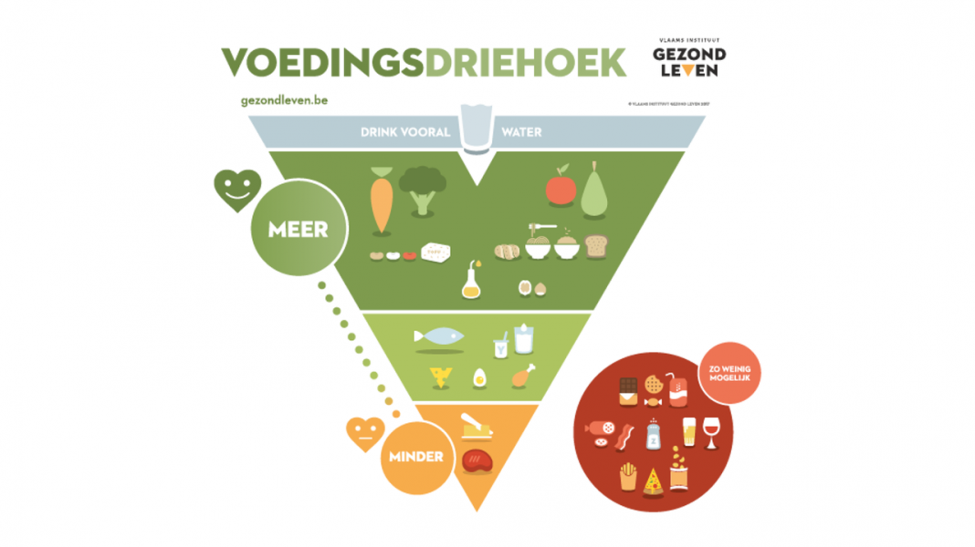 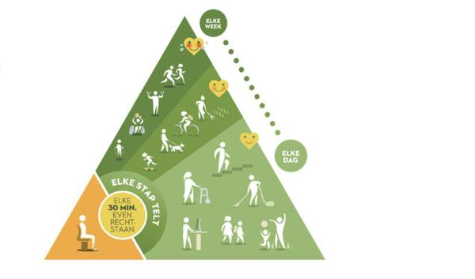 De weg naar gezonde voeding in 10 stappen 1. Eet gevarieerd U hebt meer dan 40 verschillende voedingsstoffen nodig om in goede gezondheid te blijven. Een gevarieerde voeding is dan ook noodzakelijk om al deze stoffen voldoende aan bod te laten komen. 2. Kies voor de juiste koolhydraten Koolhydraten (= suikers) zorgen voor energie en zijn dus noodzakelijk in onze voeding. Evenwel is er een verschil tussen snelle suikers (ontbijtkoeken, wit brood, witte pasta, witte rijst, ...) en trage complexe koolhydraten (volkorenbrood, volkorenpasta, ...) . Hierin zitten niet alleen de betere suikers maar ook meer vezels en vitaminen. Wie weinig beweegt of een zittend beroep uitoefent neemt best minstens één koolhydraatarme maaltijd per dag. 3. Een veel groenten en fruit Groenten en fruit zijn echte vitaminebronnen. U hebt hier dagelijks een ruime portie van nodig. ( minstens 300 gram groenten en 1 a 2 stukken fruit). Zorg ook hier voor de nodige variatie. 4. Eet minder verzadigde vetten Enkele tips om minder verzadigde vetten op te nemen zijn bijvoorbeeld : - brood besmeren met plantaardige margarine of halvarine - bakken in olijfolie - magere of halfvolle producten verkiezen boven volle producten - mager vlees (gevogelte) verkiezen boven vetrijk vlees - vervang vlees af en toe door vis - wees matig met koekjes, kaas, worst, snacks, kant -en klare maaltijden 5. Behoud een gezond lichaamsgewicht Probeer uw gewicht stabiel te houden. Beweeg voldoende en eet evenwichtige porties. Probeer bij elke maaltijd te eten tot je eerste hongergevoel weg is en niet tot je volledig verzadigd bent. 6. Eet gematigd Probeer niet om alle minder goede voedingsmiddelen volledig te bannen. Geef jezelf ook af en toe iets toe. Maar zorg er ten allen tijde voor dat minstens 80 % van wat je eet gezond is. 7. Eet regelmatig Sla geen maaltijden over. Het risico je daarna te overeten is zeer

Hart en Bloeddruk

Het hart is de motor van het lichaam. Het zorgt ervoor dat ons bloed continu doorheen ons lichaam wordt gepompt. (4 à 5 liter per minuut) Via een ingenieus systeem van kleppen en drukken wordt dit bloed ofwel naar ofwel uit het hart gepompt. Samen met de longen wordt dit bloed voorzien van de nodige zuurstof alvorens terug naar de lichaamsweefsels te vloeien. De kransslagaders (coronairen) vervullen een belangrijke functie bij de bloedvoorziening van het hart zelf. Vaak zien we hier vernauwingen die moeten overbrugd worden. Tijdens de medische check up werd de electrische activiteit van het hart in rust en tijdens inspanning gemeten teneinde mogelijke hartafwijkingen op te sporen.
Uw resultaten |  |  |  | Referentiewaarden
 Bloeddruk | 0.0 |  |  | Bloeddruk | Een aanvaardbare bloeddruk is niet hoger dan 140/90 mmHg, Bij bepaalde aandoeningen (suikerziekte, nieraandoeningen, …) is een lagere bloeddruk noodzakelijk. Uw bloeddruk is tegelijk afhankelijk van factoren als leeftijd en erfelijkheid. Een iets te hoge bloeddruk kunt U vaak al verlagen met kleine aanpassingen in uw voeding en levensstijl: gewichtsdaling tot een normale BMI, rookstop, matigen van alcoholgebruik, zoutbeperking tot 6 g NaCl per dag, mediterraan dieet, toename fysieke activiteit en verminderen van stress zijn van belang.

 Rust ECG | 0 |  |  | Rust ECG | Een electrocardiogram in rust of ECG rust is een registratie van de elektrische activiteit van de hartspier in rusttoestand. Uit een ECG is veel informatie te krijgen over de werking van de hartspier, met name bij ritmestoornissen, …

Stress ECG | 0 |  |  | Stress ECG | Tijdens de fietstest werd er ook een inspannings ECG afgenomen. Hierbij werd het hart onder stress bekeken en geëvalueerd teneinde mogelijke ritmestoornissen of andere afwijkingen op te sporen.

Longen

Longfunctietesten worden uitgevoerd teneinde mogelijke longaandoeningen op te sporen. Hierbij werden volgende parameters gecontroleerd : - De geforceerde vitale capaciteit (FVC, van het Engelse Forced Vital Capacity) is het volume lucht (in liter) dat na volledige inademing maximaal kan worden uitgeademd. Het wordt gemeten tijdens een geforceerde uitademing - De één seconde waarde (ESW), ook wel het geforceerde expiratoire volume in 1 seconde (FEV1) genoemd, is het maximale volume lucht (in liter) dat bij snelle en geforceerde uitademing vanuit volledige inademing in één seconde kan worden uitgeblazen. - PEV = Peak Expiratory Volume of peikstroom = is de grootste flow die de patiënt bereiken kan en is een maatstaf voor het volume in de grootste luchtwegen. - Een gezonde volwassene kan tussen 70 en 80% van zijn vitale capaciteit uitademen tijdens de eerste seconde bij een geforceerde uitademing. Ligt de waarde (uitgedrukt als ESW/FVC) lager dan 70%, dan is de kans groot dat de luchtwegen vernauwd zijn door COPD (of astma).
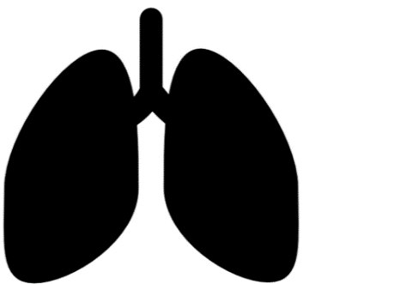 Longtesten | 0 |  |  | Longtesten | Een spirometrie is een zeer betrouwbare techniek om de longfunctie of longcapaciteit te meten. Via deze test kan een arts uitmaken of iemand een verhoogd risico op een longaandoening heeft.

 | FVC |  |  | 0 | Forced Vital Capacity of geforceerde vitale capaciteit
 | FEV1 |  |  | 0 | Forced Expiratory Volume 1 sec of één seconde waarde ESW
 | PEV |  |  | 0 | Peak expiratory flow of peikstroom
 | FEV/FVC |  |  | #DIV/0! | Forced Expiratory Volume gedeeld door de Forced Vital Capacity (in %)
Cardiovasculair risico

 | 0% |  |  | 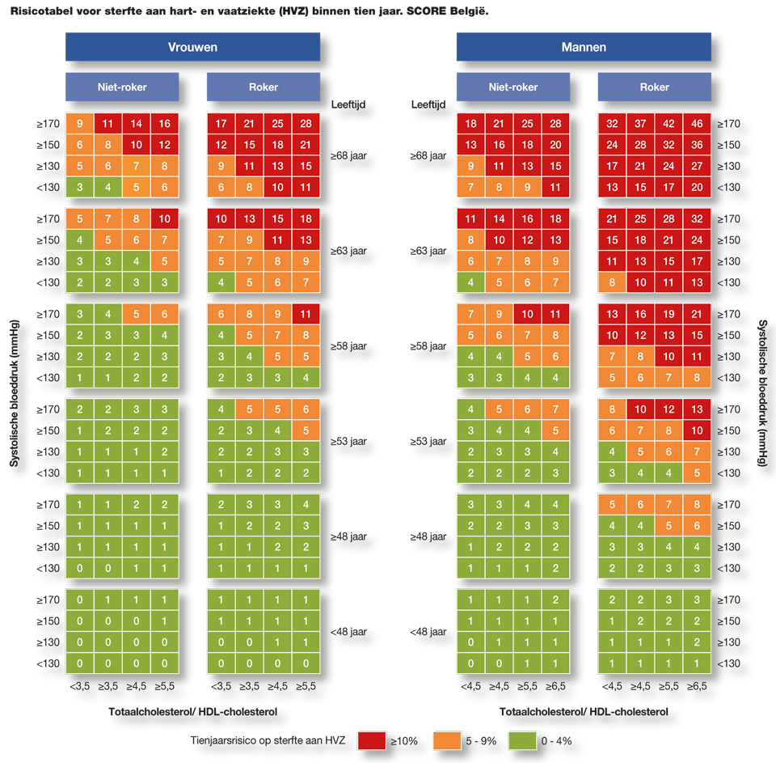 Uw cardiovasculair risico geeft een indicatie van uw huidige risico op sterfte ten gevolge van een hart -en vaatziekte binnen de komende 10 jaar. Om tot dat getal te komen is rekening gehouden met de bloeddruk, cholesterolwaarde, suikerspiegel en het feit of u roker bent of niet. In onderstaande tabel kunt U de risicotabel terugvinden. We spreken van een normaal risico als dit cijfer tussen de 0 en 4 % ligt, een licht gestegen risico als dit tussen de 5 en 9 % ligt en een duidelijk gestegen risico als dit boven de 10 % ligt. Bepaalde risicofactoren hebben een grote invloed op het cardiovasculair risico. Evenwel kan U dit risico mits een gezonde levensstijl sterk beïnvloeden. (rookstop, gezonde voeding, voldoende bewegen, behandeling voor hoge bloeddruk/hoge cholesterol). Meer bewegen en gezonde voeding hebben een rechtstreekse invloed op je bloeddruk en cholesterol. Daarnaast hebben ze ook een positief effect op gewicht, mentale weerbaarheid, fitheidsgevoel, vermoeidheid, ...

 | normaal

Ogen

Er werden in totaal drie oogtesten uitgevoerd. 1) De gezichtsscherpte (kwaliteit van het zicht, het vermogen van het oog om details te onderscheiden). Bij de test is zowel gekeken naar de visus veraf als kortbij voor de ogen apart en voor de beide ogen samen. 2) Test van het perifeer gezichtsveld : controle van de uitgestrektheid van het horizontale veld van de slaap tot neus voor elk oog, en van de linkerslaap naar de rechterslaap voor de twee ogen + de uitgestrektheid van het verticale veld. 3) Oogdrukmeting : de oogdruk is de inwendige druk die nodig is voor het normaal functioneren van het oog. Wanneer deze druk te hoog is, maakt men een verhoogde kans op glaucoom, waardoor schade aan het netvlies of aan de oogzenuw kan ontstaan.
Uw resultaten |  |  |  | Referentiewaarden
 Verzicht | Rechts | Links | Beide | Verzicht
 | 0 | 0 | 0
Leestest | Rechts | Links | Beide |  Leestest
 | 0 | 0 | 0
 Gezichtsveld : aantal fouten | 0 |  |  | Gezichtsveld : aantal fouten
 Oogdruk | Rechts | 0 |  |  Oogdruk
 | Links | 0
Fysieke conditie

Een goede lichamelijke conditie heeft tal van voordelen. Naast het feit dat men zich fit en energiek voelt heeft het verder nog een groot aantal voordelen. Mensen met een goede lichamelijke conditie hebben over het algemeen minder last van lichamelijke kwaaltjes, hebben minder stress, slapen beter, voelen zich minder somber of neerslachtig, zijn productiever, hebben meer energie, enz.... Ontelbaar veel studies hebben de voordelen van beweging voor onze gezondheid al meermaals bewezen. Om uw fysieke conditie te testen werd er door U een fietstest met oplopende belasting uitgevoerd. Naast bloeddruk en hartslag werden ook nog tal van andere parameters gecontroleerd. Op basis van uw maximale prestatie tijdens deze test werd uw conditioneel niveau bepaald.
Uw resultaten |  |  |  | Referentiewaarden
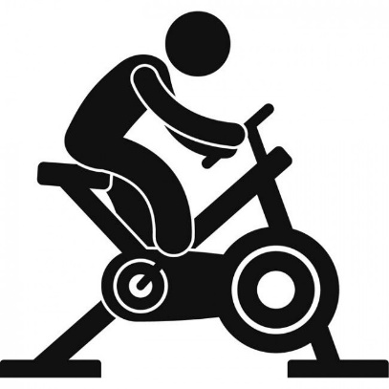 Fietsproef VO2 max | 0 |  |  | Fietsproef VO2 max | De VO2 max is het maximale volume zuurstofgas dat het menselijk lichaam kan transporteren en afbreken tijdens een lichamelijk inspanning. De waarde van de VO2 max geeft een indicatie van iemands fysieke uithoudingsvermogen. Deze kan nauwkeurig worden bepaald door de opname en uitstoot van zuurtsof en CO2 te meten bij een langdurige en progressief zwaarder wordende lichamelijke inspanning. Wanneer is de VO2 max bereikt ? Als de inspanning steeds intensiever wordt, maar de hoeveelheid opgenomen zuurstof niet meer verder stijgt. Onderstaande tabel geeft de referentiewaarden per leeftijd en geslacht van deze VO2 max waarde. Let wel : deze waarde is voor 70 à 75 % erfelijk bepaald en kan dus maar beperkt verbeterd worden door lichaamsbeweging. Het is veeleer een waarde die in functie van duursport en competitiesport van belang is.

 Fietsproef wattage/kg | #DIV/0! |  |  | Fietsproef wattage/kg | Tijdens de fietsproef werd de belasting op de pedalen progresief opgedreven tot maximale uitputting werd bereikt. Hierbij werden parameters als bloeddruk, hartslag, zuurtstofopname, trapfrequentie en wattage continu gevolgd. Op basis van uw maximaal behaalde vermogen, werd de absolute vermogensverhouding ten opzichte van uw lichaamsgewicht berekend. Deze wattage/kg eenheid geeft een idee over uw conditionele capaciteit. Onderstaande tabel geeft de referentiewaarden per leeftijd en geslacht van deze wattage/kg score.

Labo

Bij de medische check up werd er naast een urinestaal (en stoelgangstaal voor 45 + ) ook een bloedafname uitgevoerd. Hieronder vindt U de resultaten hiervan terug. Mogelijks wordt U bij afwijkende resultaten gemeld deze resultaten aan uw huisarts over te maken voor verdere opvolging. Het is de eigen verantwoordelijkheid aan dit advies gevolg te geven.
 Stoelgang | 0 |  |  | Stoelgang | Bloed in de stoelgang kan met het blote oog niet gedetecteerd worden en is meestal ook onschuldig. In sommige gevallen is er hiervoor echter wel een achterliggende medische oorzaak te vinden. Om dit volledig uit te sluiten, is er bij detectie van occult bloed in de stoelgang verder onderzoek noodzakelijk. Dit onderzoek wordt enkel voor 45 + personen uitgevoerd wegens de betrouwbaarheid is deze leeftijdsgroep.
 |  |  |  |  | 0
 Urine | 0 |  |  | Urine | Via de urinetest worden specifieke indicatoren getest. Bepaalde aandoeningen zoals diabetes of nieraandoeningen kunnen via een urinetest opgespoord worden.
 |  |  |  |  | 0
Bloed | Onderdeel |  |  | Onderdeel | Verschillende parameters zoals cholesterol, glucose, rode en witte bloedcellen, ijzer, vitamine d, ...werden bij deze bloedanalyse gescreend. Samen vormen zij een globaal beeld van mogelijke medische problemen.
 | glucose |  |  | 0 | Indien uit uw medische check up blijkt dat uw suikergehalte aan de hoge kant is, hebt U een hogere kans om in de toekomst diabetes of suikerziekte te ontwikkelen. Overgewicht is de grootste oorzaak tot het ontwikkelen van prediabetes. Een gezonde levensstijl kan in veel gevallen de risico's op het ontwikkelen van prediabtes aanzienlijk verlagen. Op dit moment is er nog geen mediscatie noodzakelijk. Daarom volgende tips : - probeer uw gewicht 5 à 10 % te verlagen - beweeg dagelijks minstens 30 min - beperk uw alcoholgebruik - verminder uw zoutconsumptie - verminder uw suikerconsumptie door frisdranken, snoep, koekjes, vruchtensappen te vermijden Laat jaarlijks jouw (nuchtere) suikerwaarde controleren door je huisarts.
 |  |  |  |  | 0
 | vitamine D |  |  | 0 | Vitamine D is noodzakelijk voor het goed functioneren van het menselijk lichaam. Een tekort kan leiden tot lusteloosheid, oververmoeidheid, zwakkere botten, spier -en gewrichtspijnen, spierkrampen/trillingen, angstaanvallen, hyperventilatie, bloedend tandvlees, ... Tekorten op langere termijn kunnen leiden tot bijschildklierproblemen met osteoporose, spier -en zenuwafwijkingen, immuniteitsproblemen en verkalking van de bloedvaten. Vitamine D vinden we terug in zonlicht en vetrijke vissoorten (haring, zalm, tonijn, paling, makreel, sardines), eidooiers, boter, margarine en paddenstoelen. Bij een vitamine D tekort kan er een supplement genomen worden. Best raadpleeg je hiervoor uw arts of apotheker. Vraag indien tekorten gevonden worden bij een volgend bloedonderzoek om het vitamine D gehalte zeker op te volgen.
 |  |  |  |  | 0
 | cholesterol |  |  | 0 | Indien uit uw medische check up blijkt dat uw cholesterol aan de hoge kant is, en uw cardiovasculair risico hoger dan 10, is het raadzaam uw arts te raadplegen om eventuele cholesterolverlagende medicatie op te starten. Blijft uw cardiovasculaire risico echter onder de 10, is medicatie niet direct aangewezen gezien het gebruik hiervan niet opweegt ten opzichte van de mogelijke bijwerkingen/kostprijs. Wel raden we je hier extra aandacht te hebben voor gezonde voeding : - Groenten : bevatten geen cholesterol en hebben weinig calorieën, doch veel vezels - Vers fruit : idem zoals bij de groenten, doch bevatten meer suikers (druiven, bananen, gedroogde vruchten bevatten meer calorieën). Vermijd ingeblikt fruit en kokosnoot (veel verzadigde vetzuren) - Graan -en zetmeelproducten : eet bij voorkeur volkorenbrood, roggebrood, meergranenbrood, aardappelen, ongepelde rijst, volkorenpasta. Vermijd wit brood, stokbrood, krentenbrood, croissants, brioches, pasta met eieren, gratin dauphinois, frieten, koroketten, chips, ... - Melkproducten : geef voorkeur aan magere of vetarme producten zoals magere of halfvolle melk, magere yoghurt, magere kaas, magere plattekaas, kazen met een vetgehalte < 30% - Bakken en braden : gebruik bij bakken en braden een goede olie of margarine en gebruik daar zo weinig mogelijk van. - Boter, maragarine, olie : boter wordt best vermeden en vervangen door olijfolie of plantaardige varianten.

 |  |  |  |  | 0
 | andere |  |  | 0 | 0
Oefenschema

Beweging is een essentieel onderdeel van lichamelijke gezondheid. Talrijke studies hebben dan ook de positieve effecten van beweging op het lichaam reeds veelvuldig aangetoond. Mensen die regelmatig bewegen of aan sport doen : - hebben een betere conditie - voelen zich fitter en energieker tijdens maar ook na het sporten - hebben minder last van lichamelijke kwaaltjes - hebben minder last van psychische klachten zoals neerslachtigheid, depressies, angststoornissen, ... - hebben een hogere weerstand - hebben een kleiner risico op hart -en vaataandoeningen - hebben een kleiner risico op het ontwikkelen van prediabetes of diabetes - ... Als men de voordelen van bewegen gaat opsommen, zien we al snel dat deze lijst zeer lang is. Toch slagen jammer genoeg nog veel te weinig mensen er in lichamelijke beweging voldoende in hun wekelijks patroon in te lassen. De redenen die hiervoor gegeven worden zijn meestal onvoldoende tijd, voorgaande niet-succesvolle pogingen, er alleen voor staan, niet weten hoe eraan te beginnen en blessures. Nochtans zijn al deze zaken mits een goede aanpak te vermijden. Eerst vindt U een aantal goede tips om door te nemen alvorens U met bewegen of sporten begint. Nadien krijgt U ook een aantal mogelijke schema's die U kunnen helpen tijdens de opstartfase. Deze schema's zijn opgedeeld per sporttak of discipline. U kunt kiezen uit : - WANDELEN - LOPEN (start to run) - FIETSEN (start to bike) - ZWEMMEN (start to swim) - FITNESS (start to fitness) Indien U dit wenst kunt U ook disciplines met elkaar combineren. (vb : lopen en fitness, zwemmen en fietsen, ...) Eén gouden regel : het maakt niet uit wat U doet of hoe intensief U dit doet , maar wel dat U probeert op regelmatige basis aan beweging te doen ! We wensen U alvast heel veel succes toe met deze oefenprogramma's.

Tips vooraleer U begint met sporten 1) Bouw uw conditie geleidelijk op Neem in de beginfase niet teveel hooi op de vork. Ga rustis van start en bouw je conditie op een trage progressieve manier op. Als je te snel gaat is het risico op blessures namelijk extra groot. Een goede opbouw gaat per week niet meer dan 10 % van de belasting gaan opdrijven. Zo ga je op een medisch verantwoordde manier aan de slag en is de kans op slagen des te groter. 2) Neem voldoende rust tussen de beweegmomenten Hoe raar het ook mag klinken : uw conditie wordt pas beter in de tijd dat je niet sport en je lichaam laat rusten of herstellen. Daarom is deze rust ook zeer belangrijk. Neem daarom tussen de beweeg -of sportmomenten door voldoende tijd om je lichaam te laten herstellen, zeker in de beginfase. Je gevoel is daarbij een goede parameter. Als je spieren nog stijf aanvoelen of je voelt je nog niet volledig gerecupereerd van een voorgaande training, wacht dan beter een extra dag alvorens opnieuw aan lichaamsbeweging te doen. 3) Spreid uw beweegmomenten over de week Aanvullend op vorige stelling om voldoende rust te nemen is een goede spreiding van je beweegmomenten ook van belang. Sport niet eerst een aantal dagen na elkaar om dan een langere periode niet te bewegen. Probeer een goede spreiding over de volledige week te bekomen. (vb : dag 1 bewegen, dag 2 rust, dag 3 bewegen, dag 4 rust, enz....). Op die manier krijgt je lichaam op regelmatige basis een belasting en past het zich ook steeds terug aan wat een positief effect heeft op je algemene conditie. 4) Breng voldoende variatie in uw beweegprogramma aan Hieraan wordt nogal vaak eens gezondigd. Eens men een bepaalde routine gewoon is van bewegen wordt er vaak gekopieerd. Steeds dezelde belasting, zelfde tijd, zelfde intensiteit werkt op langere termijn niet

Wandelen
Week 1 - 4 | Wandel in de eerste twee weken van de eerste periode 3 x 20 minuten waarbij je een behoorlijk wandel tempo probeert aan te houden. Het gevoel moet hierbij matig tot gemiddeld zwaar zijn, doch je moet in staat zijn om blijvend te kunnen praten. Na afloop of de dag nadien mag je normaal geen stijfheid in de spieren ervaren. De derde en vierde week probeer je het volume iets uit te breiden tot 3 x 30 min per week. Tempo hier ook matig tot gemiddeld.
Week 5 - 8 | In de eerste twee weken van deze periode probeer je de frequentie van drie keer per week aan te houden met telkens een toename in volume van 5 à 10 minuten (dus 3 x 35 à 40 minuten) In de twee weken daarop volgend probeer je met 1 frequentie minder (2x) een volume van 45 à 50 minuten te bereiken
Week 9 - 12 | In de laatste periode is het de bedoeling om richting 60 minuten te evolueren. In de eerste twee weken probeer je 3 x 50 minuten te wandelen. Tempo nog steeds matig tot gemiddeld. In de laatste twee weken probeer je dan uiteindelijk 2 tot 3 x 60 minuten te wandelen. Zo heb je op 12 weken tijd je wandelvolume progressief opgebouwd tot je 3 x 60 minuten wandelt op 1 week tijd.
Tips | - Probeer vanaf nu dit ritme zoveel mogelijk aan te houden. Als je minder tijd zou hebben dan is het beter het volume dan de frequentie te verlagen. (vb. : van 3 x 60 min naar 3 x 45 min) - Je kan gerust wat met tempo's gaan variëren, waarbij je bijvoorbeeld een deel van de wandeling in een sneller tempo aflegt. (vb. : eerste 20 minuten wandel je aan een matig tempo, daarna ga je een kwartier iets sneller wandelen om tenslotte de resterende tijd terug aan een matig tempo te wandelen. Hier spreekt men van interval training ). - Neem af en toe een andere route of parcours zodat je niet steeds hetzelfde doet. Variatie doorbreekt de eentonigheid en werkt stimulerend op het lichaam. - Als je op oneffen terrein of in heuvelachtig gebied wandelt, kan je het volume eventueel iets verkorten gezien het iets intensiever karakter van deze wandelingen. - Zorg voor aangepaste kledij en schoeisel !

Start to run
Week 1 - 4 | In deze fase is het de bedoeling om van 0 naar 10 minuten joggen te evolueren. De eerste twee weken start je als volgt : 3 x per week ( 5x (2 min wandelen, 1 min lopen)) Week 3 : 2 x per week (8x (1 min wandelen, 1 min lopen)) , 1 x 10 minuten onafgebroken joggen Week 4 : 3 x per week (5x (1 min wandelen, 2 min lopen))
Week 5 - 8 | In deze fase is het de bedoeling om van 10 naar 20 minuten joggen te evolueren. De eerste twee weken start je als volgt : 3 x per week ( 5x (1 min wandelen, 2 min lopen)) Week 3 : 2 x per week (5x (2 min wandelen, 3 min lopen)), 1 x 15 minuten onafgebroken joggen Week 4 : 2 x per week (5x (1 min wandelen, 3 min lopen)), 1 x 20 minuten onafgebroken joggen
Week 9 - 12 | In deze fase is het de bedoeling om van 20 naar 30 minuten joggen te evolueren. De eerste twee weken start je als volgt : 3 x per week ( 15 min ) Week 3 : 2 x per week (5x (2 min wandelen, 4 min joggen)) , 1 x onafgebroken 25 min joggen Week 4 : 2 x per week (6x (2 min wandelen, 5 min joggen)) , 1 x onafgebroken 30 min joggen
Tips | - Het tempo van de blokken waarin je moet joggen moet in alle blokken zoveel mogelijk gelijk zijn. Ga dus niet te snel van start zodat je in de laatste blokken nog even snel jogt als in de eerste blokken. - Probeer vanaf nu dit schema zoveel mogelijk aan te houden of eventueel verder uit te breiden. - Neem af en toe een andere route of parcours zodat je niet steeds hetzelfde doet. Variatie doorbreekt de eentonigheid en werkt stimulerend op het lichaam. - Zorg voor aangepaste kledij en schoeisel !
Start to bike
Week 1 - 4 | In deze fase is het de bedoeling om van 0 naar 30 minuten fietsen te evolueren. De eerste twee weken start je als volgt : 3 x per week 20 min fietsen op een rustig tempo Week 3 : 3 x per week 25 minuten fietsen Week 4 : 3 x per week 30 minuten fietsen
Week 5 - 8 | In deze fase is het de bedoeling om van 30 naar 60 minuten fietsen te evolueren. De eerste twee weken start je als volgt : 3 x per week 40 min fietsen Week 3 : 2 x per week 45 min fietsen, 1 x per week 30 min fietsen aan een intensiever tempo Week 4 : 1 x per week 60 min fietsen, 2 x per week 20 min fietsen aan een intensiever tempo
Week 9 - 12 | In deze fase is het de bedoeling om van 60 naar 90 minuten fietsen te evolueren. De eerste twee weken start je als volgt : 3 x per week 70 min fietsen Week 3 : 2 x per week 80 min fietsen, 1 x per week 45 min fietsen aan een intensiever tempo Week 4 : 1 x per week 90 min fietsen, 2 x per week 45 min fietsen aan een intensiever tempo
Tips | - Zorg in eerste instantie voor een goede afstelling van uw fiets om lichamelijke ongemakken te beperken. - Fiets zoveel mogelijk op souplesse (laag verzet, veel omwentelingen) , vermijd teveel rijden op een groot verzet in de beginfase. - Ben je niet gewoon met klikpedalen te fietsen, oefen dit eerst wat uit alvorens een langere rit te rijden. - Zorg ervoor dat je altijd wat drinken in een drinkfles of bidon bij hebt, je weet immers niet altijd hoe ver je nog van huis zit.

Start to swim
Week 1 - 4 | In deze fase is het de bedoeling om van 0 naar 500m zwemmen te evolueren. De eerste twee weken start je als volgt : 3 x per week 350 m zwemmen Week 3 : 2 x per week 350 m zwemmen , 1 x per week 400 m zwemmen Week 4 : 1 x per week 400 m zwemmen , 2 x per week 500 m zwemmen
Week 5 - 8 | In deze fase is het de bedoeling om van 500m naar 1000m zwemmen te evolueren. De eerste twee weken start je als volgt : 3 x per week 750 m zwemmen Week 3 : 2 x per week 750m zwemmen, 1 x per week 850 m zwemmen Week 4 : 1 x per week 850m zwemmen, 2 x per week 1000 m zwemmen
Week 9 - 12 | In deze fase is het de bedoeling om van 1000m naar 1500m zwemmen te evolueren. De eerste twee weken start je als volgt : 3 x per week 1250m zwemmen Week 3 : 2 x per week 1250m zwemmen , 1 x per week 1350m zwemmen Week 4 : 1 x per week 1350m zwemmen , 2 x per week 1500m zwemmen
Tips | - Volume opbouwen gaat boven snelheid, probeer dus steeds rustig te zwemmen. - Probeer af en toe van techniek te wisselen (schoolslag, rugslag, crawl, …) - Maak eventueel gebruik van gadgets zoals plankje, pull boy, vinnen, … - Je hoeft niet steeds de lange blokken in één keer te zwemmen, neem gerust an en toe een pauze na een aantal lengtes (vb. : na iedere 200 à 300m even uitblazen)
Start to fitness
Week 1 - 4 Oefening 1 tot 4 3 reeksen per oefening 15 herhalingen per keer | 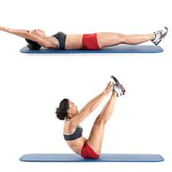 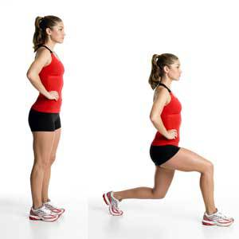 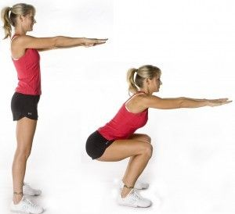 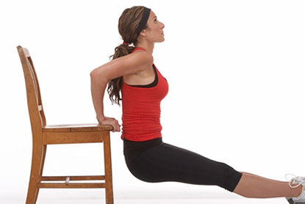
1
2
3
4
Week 5 - 8 Oefening 1 tot 8 2 reeksen per oefening 15 herhalingen per keer | 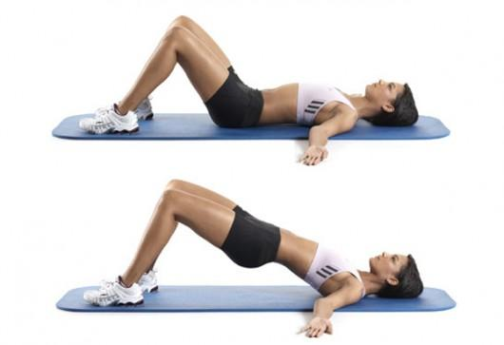 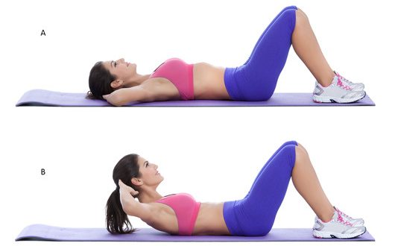 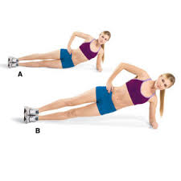 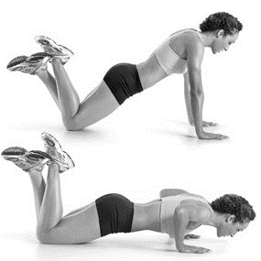
5
6
7
8
Week 9 - 12 Oefening 1 tot 12 2 reeksen per oefening 15 herhalingen per keer | 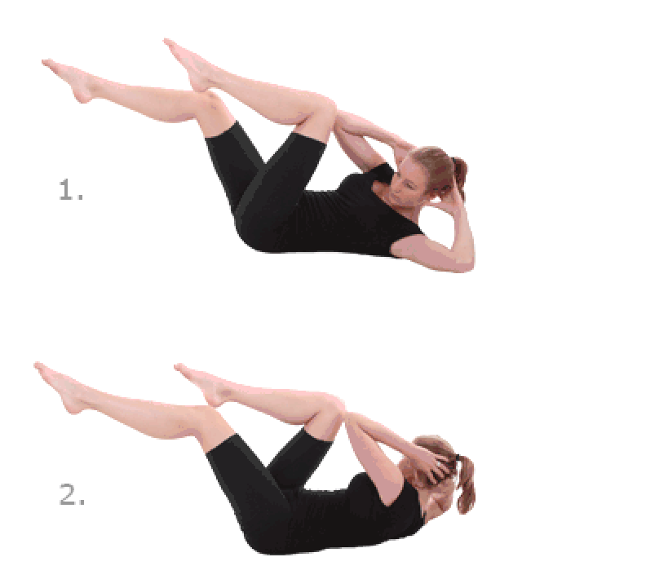 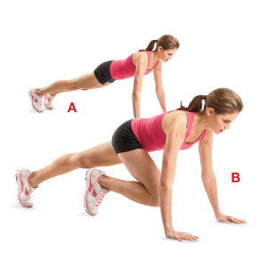 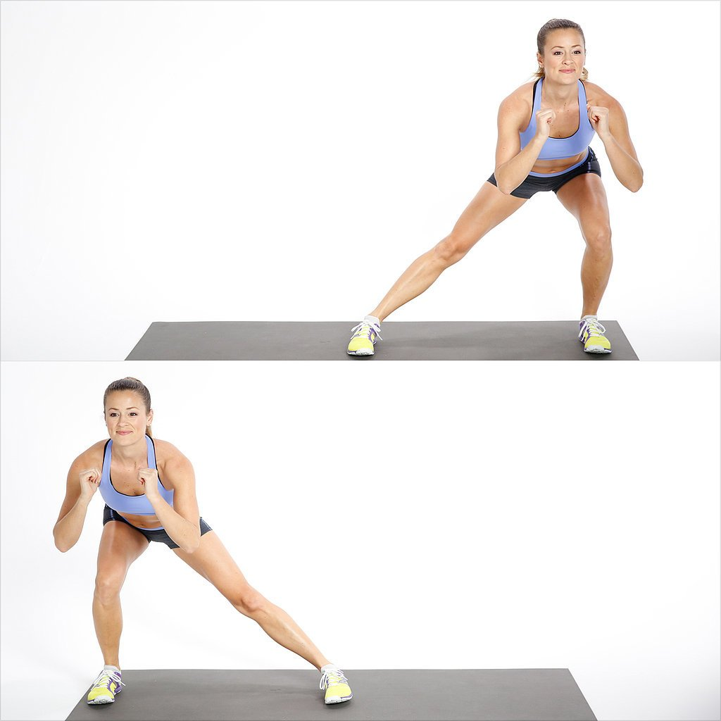 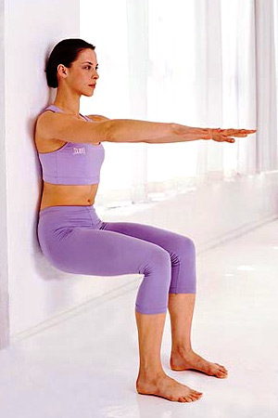
9
10
11
12
Tips | - Wens je ook andere oefeningen te doen met gewichten, dan is niet het gewicht belangrijk, wel de juiste uitvoering van de oefening ! - Probeer eerder te focussen op lage gewichten met meer herhalingen. - Varieer voldoende in soort oefeningen (vb. : eerst beenspieren, dan eens buikspieren, dan eens armspieren, ...) - Laat tussen twee opeenvolgende fitness sessies minstens 1 dag

